dados
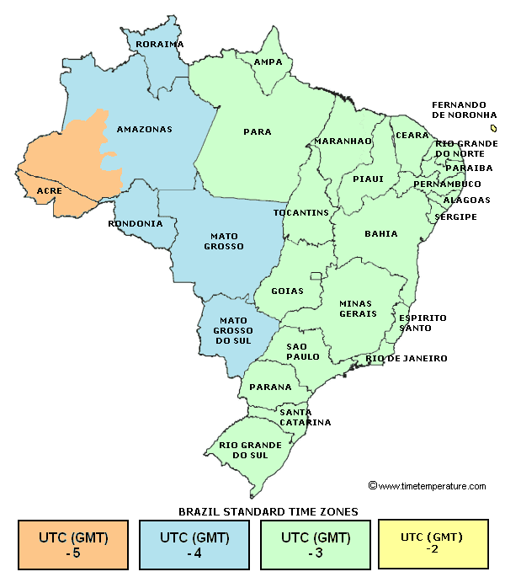
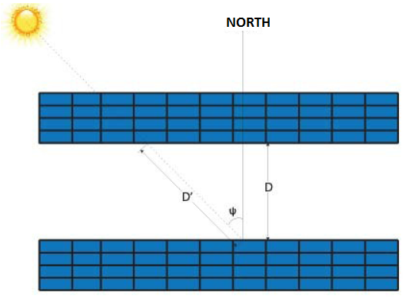
DADOS

Local | porto alegre-rs
Latitude (+ to N) | -30.03 | °
Longitude (+ to E) | -51.23 | °
Time Zone (+ to E) | -3
Data inicio inverno | 2020-06-21
x | 2.10 | m
comprimento da mesa | 4.40 | m
placas por mesa | 4
ϴ | 30.03 | °
Potência Pico da Placa | 450.00 | Wp
Potência Pico da Usina | 1.00E+06 | Wp

RESULTADOS

h | 1.05 | m
D | 2.44 | m
L_projetado | 1.82 | m
A_projetada | 8.00 | m2
A_morta | 10.75 | m2
Nplacas | 2223
Nmesas | 556
Nlinhas=Ncolunas | 24
Área total mesas | 4,447.81 | m2
Área morta total | 5,933.02 | m2
Área total usina* | 10,380.82 | m2 | 1.0380823616 | he | 0.42895965355 | Alq.

*Valores mínimos considerando condições ideiais de instalação (mesas instaladas uma ao lado da outra, sem considerar espaço de eletro centros e corredores)

